Pagina1
 |  |  |  | PROJETO DE SISTEMATIZAÇÃO
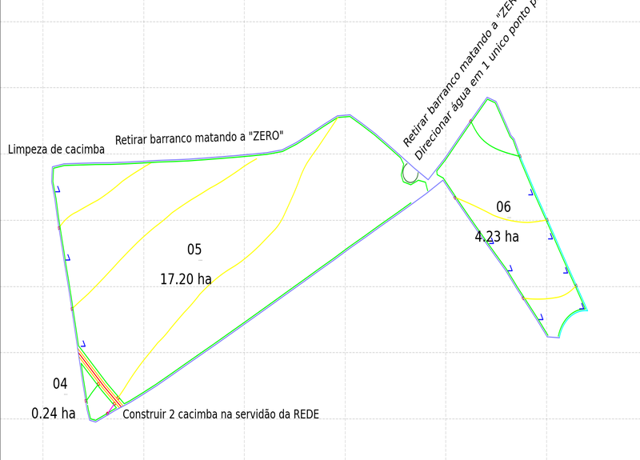
 |  |  |  |  | MANUTENÇÃO-LIMPEZA DE CURVA EMBUTIDA
 |  |  |  |  | REDE
 |  |  |  |  | MANUTENÇÃO-LIMPEZA DE CARREADOR 7.5M
 |  |  |  |  | 0
 |  |  |  |  | MANUTENÇÃO-LIMPEZA DE CARREADOR 6M
 |  |  |  |  | TALHÕES
 |  |  |  |  | CONSTRUÇÃO DE LOMBADAS
 |  |  |  |  | NUMERAÇÕES DOS TALHÕES
 |  |  |  |  | XLEGENDA SISTEMATIZAÇÃO
 |  |  |  |  | TRANSFORMAÇÃO DE EMBUTIDA P- BASE LARGA
 |  |  |  |  | CONSTRUÇÃO DE TERRAÇO BASE LARGA
 |  |  |  |  | CONSTRUÇÃO DE CAIXA SECA
 |  |  |  |  | MANUTENÇÃO-LIMPEZA DE CARREADOR 5M

APROVAÇÃO |  |  | INFORMAÇÕES
Diretor Agrícola:________________________________________________________ |  | Topografia:_______________________________________ | DESENHISTA: | DA | DATA:
Diretor Divisão Agrícola:_______________________________________________ |  | Preparo e Plantio:__________________________________ | ESCALA: |  | 31/03/2025
Gerente Agrícola:____________________________________________________ |  | Colheita e Transporte:________________________________ | DISTÂNCIA: |  | VERSÃO:
Ger. de Preparo e Plantio:___________________________ |  | Irrigação - Fertirrigação:______________________ | AREA CANA (ha): |  | 0.1
 | PROPRIEDADE: | MUN. EST: | PARC. OUTORGANTE:
 | 915198

